Płatność malejąca
Numer raty | Odsetki | Rata | Kwota płatności na koniec miesiąca | Kredyt do spłaty
0 |  |  |  | 300,000.00 zł | Parametry wejściowe |  | Wyniki
1 | 1,750.00 zł | 8,333.33 zł | 10,083.33 zł | 291,666.67 zł | Kredyt | 300,000.00 zł | Płatność | 10,083.33 zł
2 | 1,701.39 zł | 8,333.33 zł | 10,034.72 zł | 283,333.33 zł | Oprocentowanie | 7% | Suma odsetek | 32,375.00 zł
3 | 1,652.78 zł | 8,333.33 zł | 9,986.11 zł | 275,000.00 zł | Liczba rat | 36
4 | 1,604.17 zł | 8,333.33 zł | 9,937.50 zł | 266,666.67 zł | Częstotliwość | 12
5 | 1,555.56 zł | 8,333.33 zł | 9,888.89 zł | 258,333.33 zł
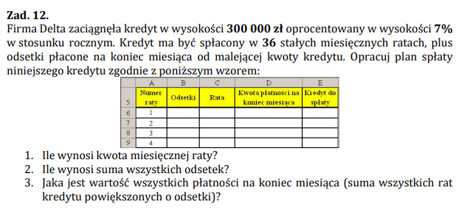
6 | 1,506.94 zł | 8,333.33 zł | 9,840.28 zł | 250,000.00 zł
7 | 1,458.33 zł | 8,333.33 zł | 9,791.67 zł | 241,666.67 zł
8 | 1,409.72 zł | 8,333.33 zł | 9,743.06 zł | 233,333.33 zł
9 | 1,361.11 zł | 8,333.33 zł | 9,694.44 zł | 225,000.00 zł
10 | 1,312.50 zł | 8,333.33 zł | 9,645.83 zł | 216,666.67 zł
11 | 1,263.89 zł | 8,333.33 zł | 9,597.22 zł | 208,333.33 zł
12 | 1,215.28 zł | 8,333.33 zł | 9,548.61 zł | 200,000.00 zł
13 | 1,166.67 zł | 8,333.33 zł | 9,500.00 zł | 191,666.67 zł
14 | 1,118.06 zł | 8,333.33 zł | 9,451.39 zł | 183,333.33 zł
15 | 1,069.44 zł | 8,333.33 zł | 9,402.78 zł | 175,000.00 zł
16 | 1,020.83 zł | 8,333.33 zł | 9,354.17 zł | 166,666.67 zł
17 | 972.22 zł | 8,333.33 zł | 9,305.56 zł | 158,333.33 zł
18 | 923.61 zł | 8,333.33 zł | 9,256.94 zł | 150,000.00 zł
19 | 875.00 zł | 8,333.33 zł | 9,208.33 zł | 141,666.67 zł
20 | 826.39 zł | 8,333.33 zł | 9,159.72 zł | 133,333.33 zł
21 | 777.78 zł | 8,333.33 zł | 9,111.11 zł | 125,000.00 zł
22 | 729.17 zł | 8,333.33 zł | 9,062.50 zł | 116,666.67 zł
23 | 680.56 zł | 8,333.33 zł | 9,013.89 zł | 108,333.33 zł
24 | 631.94 zł | 8,333.33 zł | 8,965.28 zł | 100,000.00 zł
25 | 583.33 zł | 8,333.33 zł | 8,916.67 zł | 91,666.67 zł
26 | 534.72 zł | 8,333.33 zł | 8,868.06 zł | 83,333.33 zł
27 | 486.11 zł | 8,333.33 zł | 8,819.44 zł | 75,000.00 zł
28 | 437.50 zł | 8,333.33 zł | 8,770.83 zł | 66,666.67 zł
29 | 388.89 zł | 8,333.33 zł | 8,722.22 zł | 58,333.33 zł
30 | 340.28 zł | 8,333.33 zł | 8,673.61 zł | 50,000.00 zł
31 | 291.67 zł | 8,333.33 zł | 8,625.00 zł | 41,666.67 zł
32 | 243.06 zł | 8,333.33 zł | 8,576.39 zł | 33,333.33 zł
33 | 194.44 zł | 8,333.33 zł | 8,527.78 zł | 25,000.00 zł
34 | 145.83 zł | 8,333.33 zł | 8,479.17 zł | 16,666.67 zł
35 | 97.22 zł | 8,333.33 zł | 8,430.56 zł | 8,333.33 zł
36 | 48.61 zł | 8,333.33 zł | 8,381.94 zł | 0.00 zł
 | 32,375.00 zł | 300,000.00 zł | 332,375.00 zł

